상품제안서
원목상패 5018 | 상품코드: F16250

 |  |  |  |  |  | 02-412-0044 | www.easy1.co.kr
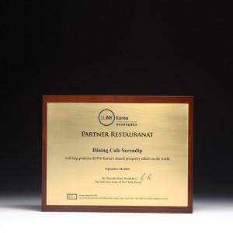

【상세/제작정보】

【인쇄/포장옵션】 | 풀칼라 / 우단케이스

【공급단가】 | 수량 | 1~ | 5~ | 10~ | 30~
*VAT별도 | 단가 | 135,000원 | 130,500원 | 126,000원 | 121,500원

【상품 URL】 | https://dev.easy1.co.kr:443/src/goods_detail.php?gdno=16250

